Algunas Gráficas
 |  |  | Finalidad con que usan Tinder el género femenino
Género | Número de encuestados | Porcentaje | Finalidad | Finalidad (# de veces) | Finalidad (%)
Femenino | 229 | 44% | Hacer amigos | 98 | 42.8%
Masculino | 297 | 56% | Buscar un encuentro sexual | 51 | 22.3%
Total general | 526 | 100% | Buscar pareja estable | 46 | 20.1%
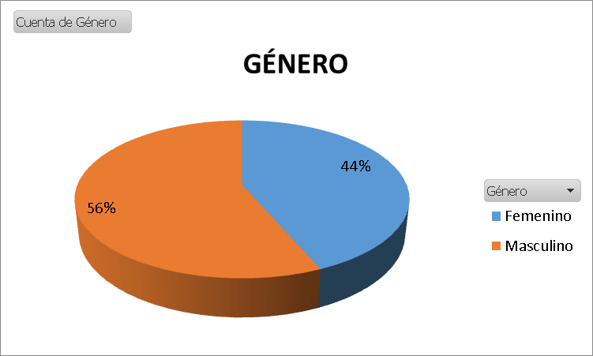
 |  |  | Curiosidad | 21 | 9.2%
 |  |  | Crear grupo y salir | 12 | 5.2%
 |  |  | Conocer gente y entretenerme | 1 | 0.4%
 |  |  | Total general | 229 | 100%

 |  |  | Finalidad con que usan Tinder el género masculino
 |  |  | Finalidad | Finalidad (# de veces) | Finalidad (%)
 |  |  | Buscar un encuentro sexual | 175 | 58.9%
 |  |  | Hacer amigos | 53 | 17.8%
 |  |  | Buscar pareja estable | 48 | 16.2%
 |  |  | Curiosidad | 12 | 4.0%
 |  |  | Crear grupo y salir | 9 | 3.0%
 |  |  | Total general | 297 | 100%

 |  |  | Finalidad con que usan Tinder Total
 |  |  | Finalidad | Finalidad (# de veces) | Finalidad (%)
 |  |  | Buscar un encuentro sexual | 226 | 43.0%
 |  |  | Hacer amigos | 151 | 28.7%
 |  |  | Buscar pareja estable | 94 | 17.9%
 |  |  | Curiosidad | 33 | 6.3%
 |  |  | Crear grupo y salir | 21 | 4.0%
 |  |  | Conocer gente y entretenerme | 1 | 0.2%
 |  |  | Total general | 526 | 100.0%

